상품제안서
친환경인증 R-PET 컬러리유저블백 | 상품코드: F27387

 |  |  |  |  |  |  | 02-412-0044 | www.easy1.co.kr
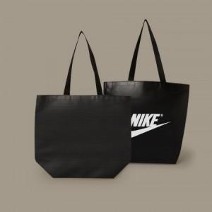

【상세/제작정보】 | 기본수량(300개)이하 인쇄시 비용 추가. 양면시안 다른경우 판비 추가. 빼다인쇄의 경우 별도 문의.

【인쇄/포장옵션】 | 실크 / 포장불가능

【공급단가】 | 수량 | 100~ | 300~ | 500~ | 1,000~ | 3,000~
*VAT별도 | 단가 | 2,220원 | 2,140원 | 2,060원 | 1,980원 | 1,930원

【상품 URL】 | https://dev.easy1.co.kr:443/src/goods_detail.php?gdno=27387

